Figure1a_data_and_stats
EMS Treatment (%) | No. of Plants in 10m row | Date of Observation
0 | 115 | 2021-02-28
0.05 | 109 | 2021-02-28
0.15 | 99 | 2021-02-28
0.25 | 73 | 2021-02-28
0 | 137 | 2021-03-17
0 | 94 | 2021-03-17
0 | 117 | 2021-03-17
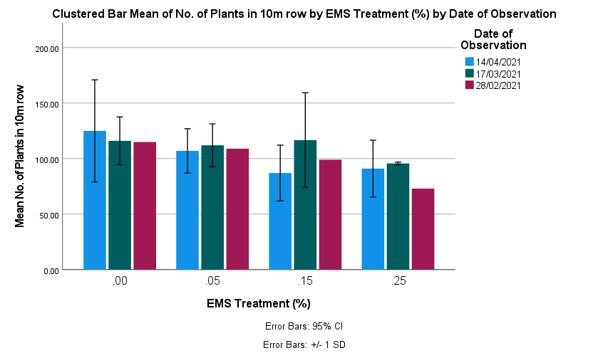
0.05 | 129 | 2021-03-17
0.05 | 91 | 2021-03-17
0.05 | 116 | 2021-03-17
A
0.15 | 157 | 2021-03-17
A
0.15 | 72 | 2021-03-17 | Multiple Comparisons
A
A
A
0.15 | 121 | 2021-03-17 | Dependent Variable:
A
A
0.25 | 95 | 2021-03-17 | (I) EMS Treatment (%) |  |  | Mean Difference (I-J) | Std. Error | Sig. | 95% Confidence Interval
A
0.25 | 95 | 2021-03-17 |  |  |  |  |  |  | Lower Bound | Upper Bound
0.25 | 97 | 2021-03-17 | LSD | .00 | .05 | 10.28571 | 13.28021 | 0.446 | -17.1233 | 37.6947
0 | 96 | 2021-04-14 |  |  | .15 | 18.28571 | 13.28021 | 0.181 | -9.1233 | 45.6947
0 | 178 | 2021-04-14 |  |  | .25 | 29.28571* | 13.28021 | 0.037 | 1.8767 | 56.6947
0 | 101 | 2021-04-14 |  | .05 | .00 | -10.28571 | 13.28021 | 0.446 | -37.6947 | 17.1233
0.05 | 112 | 2021-04-14 |  |  | .15 | 8.00000 | 13.28021 | 0.553 | -19.4090 | 35.4090
0.05 | 124 | 2021-04-14 |  |  | .25 | 19.00000 | 13.28021 | 0.165 | -8.4090 | 46.4090
0.05 | 85 | 2021-04-14 |  | .15 | .00 | -18.28571 | 13.28021 | 0.181 | -45.6947 | 9.1233
0.15 | 73 | 2021-04-14 |  |  | .05 | -8.00000 | 13.28021 | 0.553 | -35.4090 | 19.4090
0.15 | 116 | 2021-04-14 |  |  | .25 | 11.00000 | 13.28021 | 0.416 | -16.4090 | 38.4090
0.15 | 72 | 2021-04-14 |  | .25 | .00 | -29.28571* | 13.28021 | 0.037 | -56.6947 | -1.8767
0.25 | 64 | 2021-04-14 |  |  | .05 | -19.00000 | 13.28021 | 0.165 | -46.4090 | 8.4090
0.25 | 115 | 2021-04-14 |  |  | .15 | -11.00000 | 13.28021 | 0.416 | -38.4090 | 16.4090
0.25 | 94 | 2021-04-14 | *. The mean difference is significant at the 0.05 level.
A
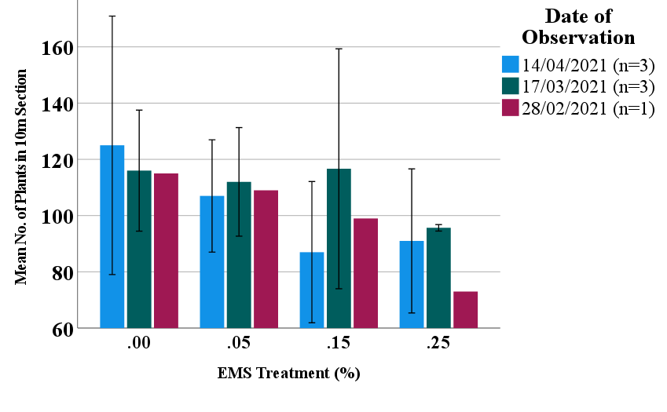
A
A
 |  |  | No. of Plants in 10m row
 |  |  | EMS Treatment (%) |  | N | Subset for alpha = 0.05
 |  |  |  |  |  | 1
A
A
 |  |  | Student-Newman-Keulsa | .25 | 7 | 90.4286
A
 |  |  |  | .15 | 7 | 101.4286
A
 |  |  |  | .05 | 7 | 109.4286
A
 |  |  |  | .00 | 7 | 119.7143
 |  |  |  | Sig. |  | 0.150
 |  |  | Means for groups in homogeneous subsets are displayed.
 |  |  | a. Uses Harmonic Mean Sample Size = 7.000.

Figure1b_data_and_stats
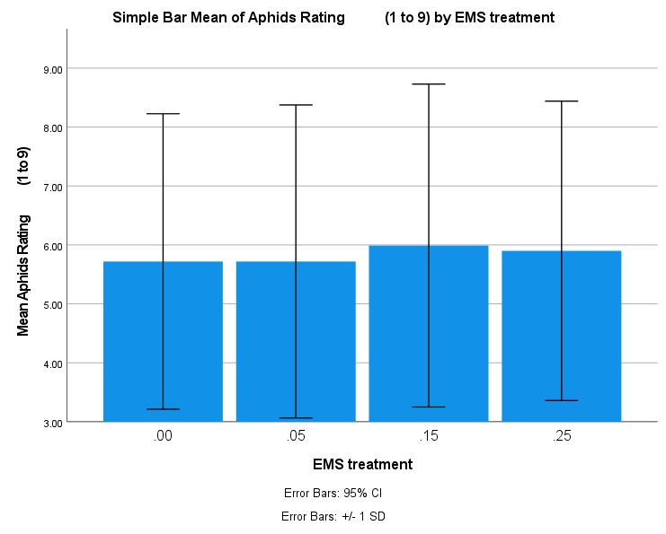
EMS treatment | Head # | Bagging date | Aphids Rating (1 to 9) | Ergot Rating (1 to 9 ) | Grubs Rating (1 to 9) | Mould Rating (1 to 9)
0 | 1 | 9/4 | 9 | 9 | 9 | 5
0 | 2 | 9/4 | 3 | 7 | 6 | 4
0 | 3 | 9/4 | 5 | 9 | 9 | 9
A
A
0 | 4 | 9/4 | 9 | 9 | 9 | 7
A
A
0 | 5 | 9/4 | 9 | 9 | 9 | 8
0 | 6 | 9/4 | 9 | 9 | 9 | 8
0 | 7 | 9/4 | 2 | 9 | 9 | 9
0 | 8 | 9/4 | 8 | 9 | 9 | 9
0 | 9 | 9/4 | 2 | 9 | 9 | 9
0 | 10 | 9/4 | 9 | 9 | 9 | 7
0 | 11 | 9/4 | 9 | 9 | 9 | 8
0 | 12 | 9/4 | 3 | 9 | 9 | 9
0 | 13 | 9/4 | 6 | 9 | 9 | 7
0 | 14 | 9/4 | 6 | 9 | 9 | 8
0 | 15 | 9/4 | 9 | 9 | 9 | 5 |  |  |  |  |  | Aphids Rating (1 to 9)
0 | 16 | 9/4 | 4 | 9 | 9 | 7 |  |  |  |  |  | EMS treatment |  | N | Subset for alpha = 0.05
0 | 17 | 9/4 | 9 | 9 | 9 | 7 |  |  |  |  |  |  |  |  | 1
0 | 18 | 9/4 | 3 | 9 | 9 | 7 |  |  |  |  |  | Student-Newman-Keulsa | .00 | 100 | 5.7200
0 | 19 | 9/4 | 7 | 9 | 9 | 6 |  |  |  |  |  |  | .05 | 100 | 5.7200
0 | 20 | 9/4 | 3 | 9 | 9 | 9 |  |  |  |  |  |  | .25 | 100 | 5.9000
0 | 21 | 9/4 | 9 | 9 | 9 | 5 |  |  |  |  |  |  | .15 | 100 | 5.9900
0 | 22 | 9/4 | 5 | 9 | 9 | 3 |  |  |  |  |  |  | Sig. |  | 0.885
0 | 23 | 9/4 | 9 | 9 | 9 | 7 |  |  |  |  |  | Means for groups in homogeneous subsets are displayed.
0 | 24 | 8/4 | 3 | 9 | 9 | 9 |  |  |  |  |  | a. Uses Harmonic Mean Sample Size = 100.000.
0 | 25 | 8/4 | 6 | 9 | 9 | 5
0 | 26 | 8/4 | 4 | 9 | 9 | 4
0 | 27 | 8/4 | 5 | 9 | 9 | 7
0 | 28 | 10/4 | 9 | 9 | 9 | 8
0 | 29 | 8/4 | 4 | 9 | 9 | 4
0 | 30 | 8/4 | 2 | 9 | 9 | 8
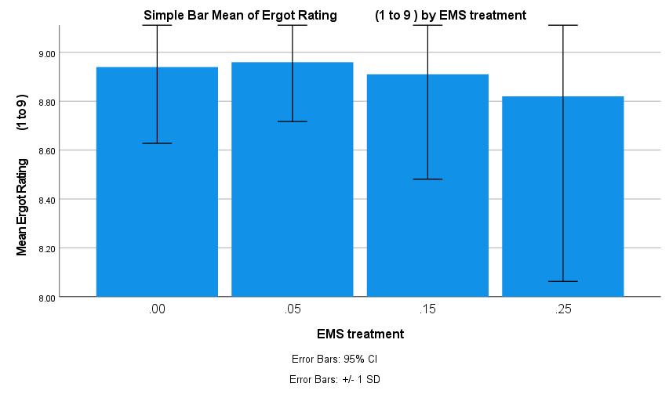
A
0 | 31 | 8/4 | 2 | 9 | 9 | 8
A
A
A
0 | 32 | 8/4 | 5 | 9 | 9 | 7
0 | 33 | 8/4 | 6 | 9 | 9 | 3
0 | 34 | 8/4 | 4 | 7 | 9 | 4 |  |  |  |  |  | Ergot Rating (1 to 9 )
0 | 35 | 8/4 | 9 | 9 | 9 | 6 |  |  |  |  |  | EMS treatment |  | N | Subset for alpha = 0.05
0 | 36 | 8/4 | 4 | 9 | 9 | 5 |  |  |  |  |  |  |  |  | 1
0 | 37 | 8/4 | 3 | 9 | 9 | 5 |  |  |  |  |  | Student-Newman-Keulsa | .25 | 100 | 8.8200
0 | 38 | 8/4 | 5 | 9 | 9 | 6 |  |  |  |  |  |  | .15 | 100 | 8.9100
0 | 39 | 8/4 | 6 | 9 | 9 | 4 |  |  |  |  |  |  | .00 | 100 | 8.9400
0 | 40 | 8/4 | 2 | 9 | 9 | 4 |  |  |  |  |  |  | .05 | 100 | 8.9600
0 | 41 | 8/4 | 9 | 9 | 9 | 6 |  |  |  |  |  |  | Sig. |  | 0.164
0 | 42 | 8/4 | 3 | 9 | 9 | 4 |  |  |  |  |  | Means for groups in homogeneous subsets are displayed.
0 | 43 | 8/4 | 9 | 9 | 9 | 5 |  |  |  |  |  | a. Uses Harmonic Mean Sample Size = 100.000.
0 | 44 | 8/4 | 5 | 9 | 9 | 5
0 | 45 | 8/4 | 7 | 9 | 9 | 4
0 | 46 | 10/4 | 8 | 9 | 9 | 6
0 | 47 | 8/4 | 6 | 9 | 9 | 4
0 | 48 | 8/4 | 6 | 9 | 8 | 4
0 | 49 | 8/4 | 5 | 9 | 9 | 3
0 | 50 | 8/4 | 3 | 9 | 9 | 8
0 | 51 | 8/4 | 6 | 9 | 9 | 5
0 | 52 | 8/4 | 3 | 9 | 9 | 5
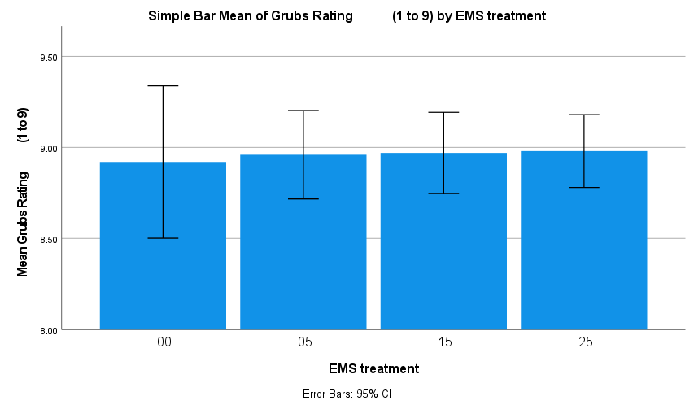
0 | 53 | 8/4 | 8 | 9 | 9 | 7
0 | 54 | 8/4 | 4 | 9 | 9 | 4
A
A
0 | 55 | 8/4 | 9 | 9 | 9 | 6
A
A
0 | 56 | 8/4 | 7 | 9 | 9 | 7 |  |  |  |  |  | Grubs Rating (1 to 9)
0 | 57 | 8/4 | 4 | 9 | 9 | 5 |  |  |  |  |  | EMS treatment |  | N | Subset for alpha = 0.05
0 | 58 | 8/4 | 4 | 9 | 9 | 4 |  |  |  |  |  |  |  |  | 1
0 | 59 | 10/4 | 8 | 9 | 9 | 7 |  |  |  |  |  | Student-Newman-Keulsa | .00 | 100 | 8.9200
0 | 60 | 8/4 | 8 | 9 | 9 | 4 |  |  |  |  |  |  | .05 | 100 | 8.9600
0 | 61 | 8/4 | 3 | 8 | 9 | 3 |  |  |  |  |  |  | .15 | 100 | 8.9700
0 | 62 | 10/4 | 9 | 9 | 9 | 7 |  |  |  |  |  |  | .25 | 100 | 8.9800
0 | 63 | 8/4 | 2 | 9 | 9 | 4 |  |  |  |  |  |  | Sig. |  | 0.444
0 | 64 | 10/4 | 8 | 9 | 9 | 6 |  |  |  |  |  | Means for groups in homogeneous subsets are displayed.
0 | 65 | 8/4 | 7 | 9 | 9 | 3 |  |  |  |  |  | a. Uses Harmonic Mean Sample Size = 100.000.
0 | 66 | 8/4 | 6 | 9 | 9 | 4
0 | 67 | 8/4 | 7 | 9 | 9 | 5
0 | 68 | 8/4 | 8 | 9 | 9 | 6
0 | 69 | 8/4 | 5 | 9 | 9 | 6
0 | 70 | 8/4 | 4 | 9 | 9 | 4
0 | 71 | 8/4 | 7 | 9 | 9 | 4
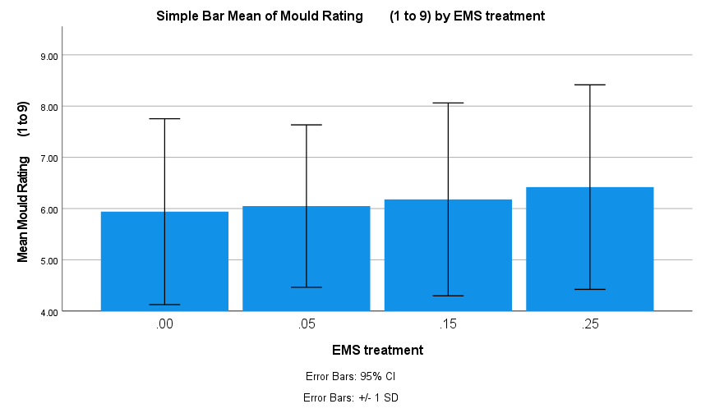
0 | 72 | 10/4 | 9 | 9 | 9 | 8
0 | 73 | 8/4 | 3 | 9 | 9 | 4
A
0 | 74 | 8/4 | 3 | 9 | 9 | 3
A
A
0 | 75 | 8/4 | 3 | 9 | 9 | 4
A
0 | 76 | 8/4 | 2 | 9 | 9 | 7
0 | 77 | 8/4 | 7 | 9 | 9 | 8
0 | 78 | 8/4 | 8 | 9 | 9 | 4 |  |  |  |  |  | Mould Rating (1 to 9)
0 | 79 | 8/4 | 4 | 9 | 9 | 4 |  |  |  |  |  | EMS treatment |  | N | Subset for alpha = 0.05
0 | 80 | 8/4 | 4 | 9 | 9 | 4 |  |  |  |  |  |  |  |  | 1
0 | 81 | 8/4 | 3 | 9 | 9 | 6 |  |  |  |  |  | Student-Newman-Keulsa | .00 | 100 | 5.9400
0 | 82 | 10/4 | 8 | 9 | 9 | 6 |  |  |  |  |  |  | .05 | 100 | 6.0500
0 | 83 | 8/4 | 4 | 9 | 9 | 5 |  |  |  |  |  |  | .15 | 100 | 6.1800
0 | 84 | 8/4 | 4 | 9 | 9 | 5 |  |  |  |  |  |  | .25 | 100 | 6.4200
0 | 85 | 8/4 | 2 | 9 | 9 | 8 |  |  |  |  |  |  | Sig. |  | 0.247
0 | 86 | 8/4 | 8 | 9 | 9 | 7 |  |  |  |  |  | Means for groups in homogeneous subsets are displayed.
0 | 87 | 8/4 | 9 | 9 | 9 | 6 |  |  |  |  |  | a. Uses Harmonic Mean Sample Size = 100.000.
0 | 88 | 8/4 | 9 | 9 | 9 | 5
0 | 89 | 8/4 | 2 | 9 | 9 | 9
0 | 90 | 8/4 | 5 | 9 | 9 | 5
0 | 91 | 8/4 | 9 | 9 | 9 | 4
0 | 92 | 8/4 | 3 | 9 | 9 | 8
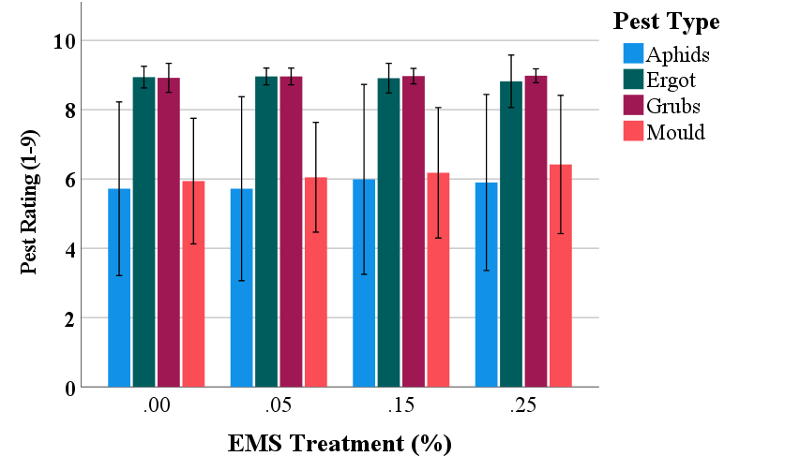
A
0 | 93 | 8/4 | 9 | 9 | 9 | 7
A
A
A
A
A
A
Ac
0 | 94 | 10/4 | 3 | 9 | 9 | 9
A
0 | 95 | 8/4 | 7 | 9 | 9 | 6
A
A
A
A
A
A
0 | 96 | 8/4 | 2 | 9 | 9 | 8
A
0 | 97 | 10/4 | 9 | 9 | 7 | 9
0 | 98 | 8/4 | 3 | 8 | 9 | 8
0 | 99 | 8/4 | 9 | 9 | 9 | 5
0 | 100 | 8/4 | 7 | 9 | 7 | 7
0.05 | 1 | 8/4 | 6 | 9 | 9 | 5
0.05 | 2 | 8/4 | 2 | 9 | 9 | 7
0.05 | 3 | 8/4 | 6 | 9 | 9 | 6
0.05 | 4 | 5/4 | 3 | 9 | 9 | 3
0.05 | 5 | 5/4 | 8 | 9 | 9 | 4
0.05 | 6 | 8/4 | 7 | 9 | 9 | 5
0.05 | 7 | 29/3 | 8 | 9 | 9 | 7
0.05 | 8 | 29/3 | 2 | 9 | 9 | 4
0.05 | 9 | 5/4 | 3 | 9 | 9 | 7
0.05 | 10 | 5/4 | 3 | 9 | 9 | 8
0.05 | 11 | 8/4 | 9 | 9 | 9 | 7
0.05 | 12 | 29/3 | 8 | 9 | 9 | 7
0.05 | 13 | 5/4 | 7 | 9 | 9 | 5
0.05 | 14 | 8/4 | 3 | 9 | 9 | 6
0.05 | 15 | 30/3 | 8 | 9 | 9 | 6
0.05 | 16 | 8/4 | 9 | 9 | 9 | 7
0.05 | 17 | 8/4 | 2 | 9 | 9 | 8
0.05 | 18 | 8/4 | 2 | 9 | 9 | 8
0.05 | 19 | 8/4 | 3 | 9 | 9 | 4
0.05 | 20 | 5/4 | 2 | 9 | 9 | 9
0.05 | 21 | 29/3 | 9 | 9 | 9 | 7
0.05 | 22 | 10/4 | 9 | 9 | 9 | 8
0.05 | 23 | 8/4 | 9 | 9 | 9 | 8
0.05 | 24 | 30/3 | 7 | 9 | 9 | 6
0.05 | 25 | 5/4 | 2 | 9 | 7 | 7
0.05 | 26 | 8/4 | 9 | 9 | 9 | 7
0.05 | 27 | 5/4 | 3 | 8 | 9 | 7
0.05 | 28 | 2/4 | 7 | 9 | 9 | 8
0.05 | 29 | 5/4 | 2 | 9 | 9 | 9
0.05 | 30 | 30/3 | 2 | 9 | 9 | 8
0.05 | 31 | 29/3 | 8 | 9 | 9 | 8
0.05 | 32 | 30/3 | 6 | 9 | 9 | 5
0.05 | 33 | 29/3 | 7 | 9 | 9 | 8
0.05 | 34 | 8/4 | 9 | 9 | 9 | 7
0.05 | 35 | 9/4 | 5 | 9 | 9 | 4
0.05 | 36 | 5/4 | 5 | 9 | 9 | 5
0.05 | 37 | 8/4 | 8 | 9 | 9 | 8
0.05 | 38 | 5/4 | 3 | 9 | 9 | 6
0.05 | 39 | 8/4 | 5 | 9 | 9 | 8
0.05 | 40 | 5/4 | 3 | 8 | 9 | 8
0.05 | 41 | 5/4 | 3 | 9 | 9 | 8
0.05 | 42 | 5/4 | 8 | 9 | 9 | 4
0.05 | 43 | 8/4 | 6 | 7 | 9 | 7
0.05 | 44 | 8/4 | 9 | 9 | 9 | 5
0.05 | 45 | 5/4 | 2 | 9 | 9 | 8
0.05 | 46 | 30/3 | 8 | 9 | 9 | 7
0.05 | 47 | 8/4 | 3 | 9 | 9 | 7
0.05 | 48 | 5/4 | 2 | 9 | 9 | 9
0.05 | 49 | 5/4 | 2 | 9 | 9 | 7
0.05 | 50 | 5/4 | 6 | 9 | 9 | 4
0.05 | 51 | 8/4 | 8 | 9 | 9 | 7
0.05 | 52 | 5/4 | 7 | 9 | 9 | 3
0.05 | 53 | 10/4 | 8 | 9 | 9 | 7
0.05 | 54 | 30/3 | 9 | 9 | 9 | 3
0.05 | 55 | 29/3 | 7 | 9 | 9 | 6
0.05 | 56 | 5/4 | 2 | 9 | 9 | 7
0.05 | 57 | 8/4 | 8 | 9 | 9 | 4
0.05 | 58 | 30/3 | 8 | 9 | 9 | 4
0.05 | 59 | 8/4 | 9 | 9 | 8 | 7
0.05 | 60 | 8/4 | 3 | 9 | 9 | 5
0.05 | 61 | 5/4 | 3 | 9 | 9 | 6
0.05 | 62 | 5/4 | 3 | 9 | 9 | 7
0.05 | 63 | 29/3 | 7 | 9 | 9 | 7
0.05 | 64 | 30/3 | 8 | 9 | 9 | 4
0.05 | 65 | 30/3 | 6 | 9 | 9 | 6
0.05 | 66 | 5/4 | 2 | 9 | 9 | 6
0.05 | 67 | 8/4 | 8 | 9 | 9 | 5
0.05 | 68 | 5/4 | 2 | 9 | 9 | 3
0.05 | 69 | 30/3 | 8 | 9 | 9 | 6
0.05 | 70 | 10/4 | 9 | 9 | 9 | 5
0.05 | 71 | 29/3 | 9 | 9 | 9 | 7
0.05 | 72 | 29/3 | 8 | 9 | 9 | 7
0.05 | 73 | 10/4 | 6 | 9 | 9 | 6
0.05 | 74 | 29/3 | 9 | 9 | 9 | 5
0.05 | 75 | 29/3 | 9 | 9 | 9 | 6
0.05 | 76 | 8/4 | 4 | 9 | 9 | 4
0.05 | 77 | 29/3 | 4 | 9 | 9 | 8
0.05 | 78 | 8/4 | 5 | 9 | 9 | 7
0.05 | 79 | 29/3 | 7 | 9 | 9 | 7
0.05 | 80 | 29/3 | 9 | 9 | 9 | 7
0.05 | 81 | 29/3 | 4 | 9 | 9 | 6
0.05 | 82 | 29/3 | 4 | 9 | 9 | 6
0.05 | 83 | 29/3 | 4 | 9 | 9 | 7
0.05 | 84 | 8/4 | 9 | 9 | 9 | 4
0.05 | 85 | 29/3 | 5 | 9 | 9 | 5
0.05 | 86 | 29/3 | 2 | 9 | 9 | 5
0.05 | 87 | 10/4 | 9 | 9 | 9 | 4
0.05 | 88 | 29/3 | 4 | 9 | 9 | 4
0.05 | 89 | 29/3 | 7 | 9 | 9 | 6
0.05 | 90 | 29/3 | 2 | 9 | 9 | 3
0.05 | 91 | 8/4 | 9 | 9 | 9 | 7
0.05 | 92 | 29/3 | 2 | 9 | 9 | 4
0.05 | 93 | 8/4 | 4 | 9 | 9 | 6
0.05 | 94 | 29/3 | 7 | 9 | 9 | 5
0.05 | 95 | 29/3 | 8 | 9 | 9 | 4
0.05 | 96 | 29/3 | 6 | 9 | 9 | 2
0.05 | 97 | 5/4 | 3 | 9 | 9 | 6
0.05 | 98 | 29/3 | 9 | 9 | 9 | 6
0.05 | 99 | 29/3 | 9 | 9 | 8 | 6
0.05 | 100 | 29/3 | 2 | 9 | 9 | 6
0.15 | 1 | 10/4 | 9 | 8 | 9 | 4
0.15 | 2 | 8/4 | 6 | 9 | 9 | 6
0.15 | 3 | 5/4 | 9 | 9 | 9 | 7
0.15 | 4 | 8/4 | 7 | 9 | 9 | 9
0.15 | 5 | 8/4 | 6 | 9 | 9 | 9
0.15 | 6 | 8/4 | 2 | 9 | 9 | 9
0.15 | 7 | 8/4 | 4 | 9 | 9 | 4
0.15 | 8 | 10/4 | 5 | 9 | 9 | 4
0.15 | 9 | 5/4 | 2 | 9 | 9 | 9
0.15 | 10 | 5/4 | 7 | 9 | 9 | 9
0.15 | 11 | 8/4 | 3 | 9 | 9 | 9
0.15 | 12 | 5/4 | 8 | 9 | 9 | 6
0.15 | 13 | 5/4 | 3 | 9 | 9 | 4
0.15 | 14 | 8/4 | 2 | 6 | 9 | 4
0.15 | 15 | 8/4 | 6 | 9 | 9 | 4
0.15 | 16 | 8/4 | 3 | 9 | 9 | 9
0.15 | 17 | 29/3 | 2 | 9 | 9 | 9
0.15 | 18 | 29/3 | 9 | 9 | 9 | 6
0.15 | 19 | 10/4 | 9 | 9 | 9 | 8
0.15 | 20 | 8/4 | 3 | 9 | 9 | 6
0.15 | 21 | 8/4 | 9 | 9 | 9 | 4
0.15 | 22 | 8/4 | 9 | 9 | 9 | 3
0.15 | 23 | 10/4 | 9 | 9 | 9 | 5
0.15 | 24 | 8/4 | 7 | 9 | 9 | 8
0.15 | 25 | 8/4 | 2 | 9 | 9 | 9
0.15 | 26 | 8/4 | 4 | 9 | 9 | 3
0.15 | 27 | 8/4 | 7 | 9 | 9 | 9
0.15 | 28 | 8/4 | 4 | 9 | 9 | 3
0.15 | 29 | 8/4 | 4 | 9 | 9 | 6
0.15 | 30 | 8/4 | 7 | 9 | 9 | 9
0.15 | 31 | 8/4 | 2 | 8 | 8 | 8
0.15 | 32 | 8/4 | 4 | 7 | 9 | 9
0.15 | 33 | 10/4 | 9 | 9 | 9 | 8
0.15 | 34 | 8/4 | 9 | 9 | 9 | 5
0.15 | 35 | 8/4 | 3 | 9 | 9 | 7
0.15 | 36 | 8/4 | 3 | 9 | 9 | 3
0.15 | 37 | 8/4 | 7 | 9 | 9 | 5
0.15 | 38 | 8/4 | 9 | 9 | 9 | 8
0.15 | 39 | 8/4 | 8 | 9 | 9 | 7
0.15 | 40 | 8/4 | 3 | 9 | 9 | 4
0.15 | 41 | 29/3 | 9 | 9 | 9 | 4
0.15 | 42 | 8/4 | 9 | 9 | 9 | 4
0.15 | 43 | 8/4 | 9 | 9 | 9 | 8
0.15 | 44 | 29/3 | 9 | 9 | 9 | 6
0.15 | 45 | 8/4 | 9 | 9 | 9 | 4
0.15 | 46 | 8/4 | 9 | 9 | 9 | 4
0.15 | 47 | 8/4 | 3 | 9 | 9 | 8
0.15 | 48 | 8/4 | 2 | 9 | 9 | 7
0.15 | 49 | 30/3 | 2 | 9 | 7 | 8
0.15 | 50 | 10/4 | 9 | 9 | 9 | 9
0.15 | 51 | 8/4 | 4 | 9 | 9 | 2
0.15 | 52 | 8/4 | 9 | 9 | 9 | 7
0.15 | 53 | 8/4 | 9 | 9 | 9 | 6
0.15 | 54 | 8/4 | 8 | 9 | 9 | 9
0.15 | 55 | 8/4 | 8 | 9 | 9 | 4
0.15 | 56 | 10/4 | 8 | 9 | 9 | 8
0.15 | 57 | 8/4 | 5 | 9 | 9 | 5
0.15 | 58 | 10/4 | 9 | 9 | 9 | 7
0.15 | 59 | 8/4 | 4 | 9 | 9 | 2
0.15 | 60 | 8/4 | 2 | 9 | 9 | 7
0.15 | 61 | 8/4 | 8 | 9 | 9 | 3
0.15 | 62 | 8/4 | 9 | 7 | 9 | 5
0.15 | 63 | 29/3 | 9 | 9 | 9 | 8
0.15 | 64 | 29/3 | 9 | 9 | 9 | 6
0.15 | 65 | 8/4 | 2 | 9 | 9 | 6
0.15 | 66 | 29/3 | 8 | 9 | 9 | 6
0.15 | 67 | 8/4 | 7 | 9 | 9 | 6
0.15 | 68 | 8/4 | 6 | 9 | 9 | 5
0.15 | 69 | 29/3 | 7 | 9 | 9 | 7
0.15 | 70 | 29/3 | 9 | 9 | 9 | 6
0.15 | 71 | 8/4 | 9 | 9 | 9 | 3
0.15 | 72 | 8/4 | 2 | 9 | 9 | 7
0.15 | 73 | 8/4 | 9 | 9 | 9 | 5
0.15 | 74 | 8/4 | 2 | 9 | 9 | 7
0.15 | 75 | 29/3 | 2 | 9 | 9 | 5
0.15 | 76 | 29/3 | 9 | 9 | 9 | 5
0.15 | 77 | 8/4 | 3 | 9 | 9 | 8
0.15 | 78 | 30/3 | 9 | 9 | 9 | 5
0.15 | 79 | 8/4 | 3 | 9 | 9 | 4
0.15 | 80 | 29/3 | 3 | 9 | 9 | 7
0.15 | 81 | 8/4 | 3 | 9 | 9 | 7
0.15 | 82 | 8/4 | 3 | 9 | 9 | 7
0.15 | 83 | 29/3 | 9 | 9 | 9 | 6
0.15 | 84 | 29/3 | 5 | 9 | 9 | 7
0.15 | 85 | 29/3 | 9 | 9 | 9 | 7
0.15 | 86 | 29/3 | 2 | 9 | 9 | 7
0.15 | 87 | 8/4 | 5 | 9 | 9 | 6
0.15 | 88 | 29/3 | 9 | 9 | 9 | 6
0.15 | 89 | 29/3 | 6 | 9 | 9 | 7
0.15 | 90 | 29/3 | 4 | 9 | 9 | 7
0.15 | 91 | 29/3 | 9 | 9 | 9 | 5
0.15 | 92 | 8/4 | 2 | 9 | 9 | 7
0.15 | 93 | 29/3 | 9 | 9 | 9 | 6
0.15 | 94 | 29/3 | 4 | 9 | 9 | 7
0.15 | 95 | 8/4 | 7 | 9 | 9 | 8
0.15 | 96 | 30/3 | 7 | 9 | 9 | 7
0.15 | 97 | 29/3 | 7 | 9 | 9 | 6
0.15 | 98 | 8/4 | 5 | 9 | 9 | 5
0.15 | 99 | 8/4 | 6 | 9 | 9 | 4
0.15 | 100 | 29/3 | 3 | 9 | 9 | 5
0.25 | 1 | 5/4 | 4 | 9 | 9 | 4
0.25 | 2 | 30/3 | 4 | 9 | 9 | 9
...
EMS treatment | Head # | Bagging date | Aphids Rating (1 to 9) | Ergot Rating (1 to 9 ) | Grubs Rating (1 to 9) | Mould Rating (1 to 9)
 |  |  |  |  |  |  | 0.15
 |  |  |  |  |  |  | 0.25
 |  |  |  |  |  |  | Total Number of Clean Heads | 48 | 390 | 379 | 99
 |  |  |  |  |  |  | % | 0.12 | 0.975 | 0.9475 | 0.2475
 |  |  |  |  |  |  |  | 88 | 2.5 | 5.25 | 75.25
 |  |  |  |  |  |  | Pest | % Effected Heads
 |  |  |  |  |  |  | Mould | 88
 |  |  |  |  |  |  | Grubs | 2.5
 |  |  |  |  |  |  | Ergot | 5.25
 |  |  |  |  |  |  | Aphids | 75.25
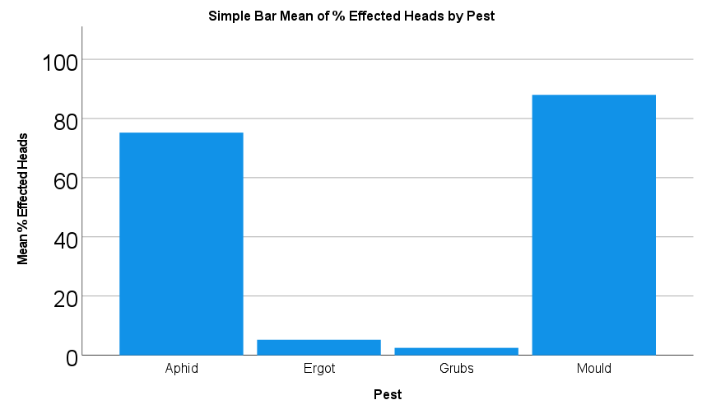

Figure1c_data_and_stats
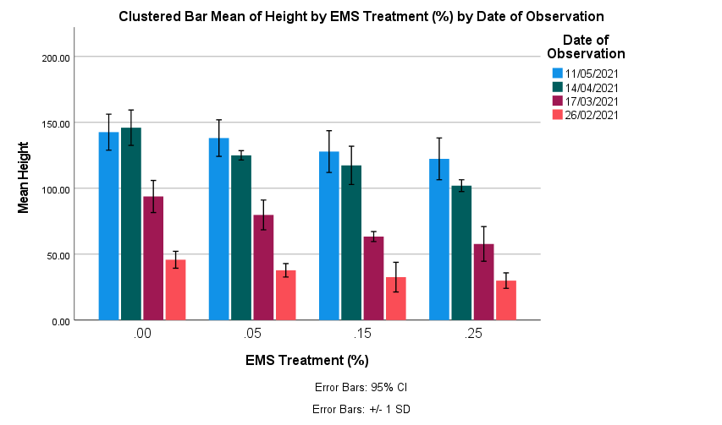
Collated plant Height Data
EMS Treatment (%) | Height | Date of Observation
0 | 50 | 2021-02-26
0 | 42 | 2021-02-26
0 | 42 | 2021-02-26
0 | 55 | 2021-02-26 |  |  |  |  |  |  | Date of data collection | No. of observations
A
0 | 40 | 2021-02-26 |  |  |  |  |  |  | 2021-02-26 | 5
A
B
0.05 | 32 | 2021-02-26 |  |  |  |  |  |  | 2021-03-17 | 5
C
D
0.05 | 40 | 2021-02-26 |  |  |  |  |  |  | 2021-04-14 | 5
B
B
0.05 | 34 | 2021-02-26 |  |  |  |  |  |  | 2021-05-11 | 100
A
C
0.05 | 45 | 2021-02-26
B
0.05 | 38 | 2021-02-26
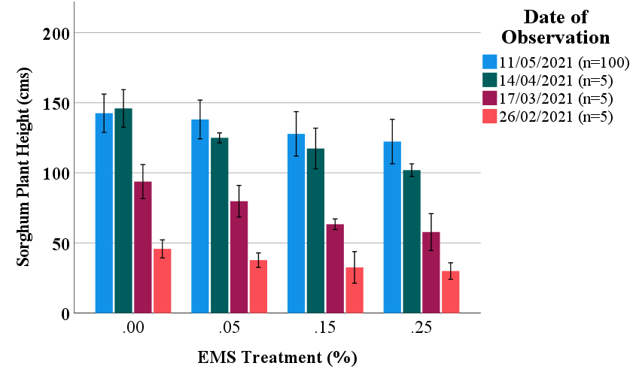
0.15 | 45 | 2021-02-26
C
C
0.15 | 35 | 2021-02-26
0.15 | 38 | 2021-02-26
A
AB
B
0.15 | 15 | 2021-02-26
B
A
A
B
0.15 | 30 | 2021-02-26
C
0.25 | 36 | 2021-02-26
B
B
D
0.25 | 31 | 2021-02-26
0.25 | 21 | 2021-02-26
A
0.25 | 28 | 2021-02-26
C
0.25 | 34 | 2021-02-26
B
0 | 90 | 2021-03-17
0 | 101 | 2021-03-17
C
C
0 | 110 | 2021-03-17
AB
0 | 90 | 2021-03-17
A
B
0 | 78 | 2021-03-17
B
0.05 | 87 | 2021-03-17
0.05 | 87 | 2021-03-17
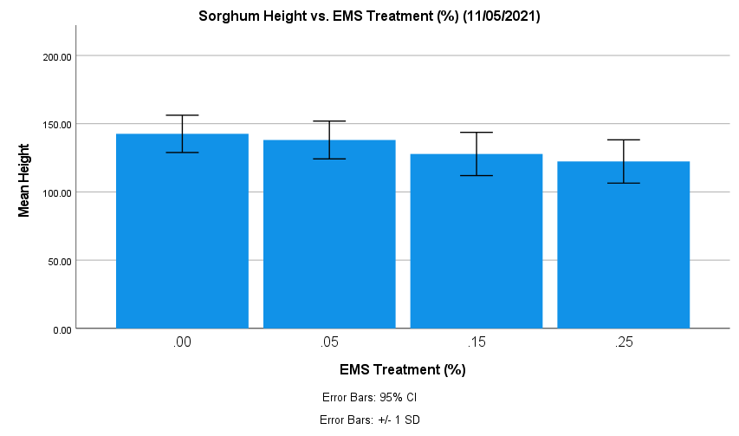
0.05 | 68 | 2021-03-17
0.05 | 67 | 2021-03-17
0.05 | 90 | 2021-03-17
A
B
0.15 | 65 | 2021-03-17
C
D
0.15 | 63 | 2021-03-17
0.15 | 60 | 2021-03-17
0.15 | 69 | 2021-03-17
0.15 | 60 | 2021-03-17
0.25 | 50 | 2021-03-17
0.25 | 42 | 2021-03-17
0.25 | 77 | 2021-03-17
0.25 | 60 | 2021-03-17
0.25 | 60 | 2021-03-17
0 | 140 | 2021-04-14
0 | 130 | 2021-04-14
0 | 160 | 2021-04-14
0 | 140 | 2021-04-14
0 | 160 | 2021-04-14
0.05 | 120 | 2021-04-14
0.05 | 125 | 2021-04-14
0.05 | 125 | 2021-04-14
0.05 | 125 | 2021-04-14
0.05 | 130 | 2021-04-14 | ANOVA
0.15 | 120 | 2021-04-14 | Height
0.15 | 125 | 2021-04-14 |  | Sum of Squares | df | Mean Square | F | Sig.
0.15 | 110 | 2021-04-14 | Between Groups | 25741.780 | 3 | 8580.593 | 38.967 | 0.000
0.15 | 97 | 2021-04-14 | Within Groups | 87198.860 | 396 | 220.199
0.15 | 135 | 2021-04-14 | Total | 112940.640 | 399
0.25 | 105 | 2021-04-14
0.25 | 105 | 2021-04-14 | Height
0.25 | 105 | 2021-04-14 | EMS Treatment (%) |  | N | Subset for alpha = 0.05
...

Figure2a_data_and_stats
...
0.00 CP | 0.00 OP | 0.05 CP | 0.05 OP | 0.15 CP | 0.15 OP | 0.25 CP | 0.25 OP
10.83 | 31.69 | 25.78 | 8.31 | 11.44 |  | 10.86 | 3.39
52.63 | 24.31 | 32.27 | 31.39 | 0.75 |  | 0.03 | 3.77
42.87 | 13.54 | 54.89 | 19.84 | 7.18 |  | 4.12 | 0.58
42.87 | 61.88 | 23.13 |  | 1.01 |  | 0.08 | 2.49
22.96 | 10.05 |  |  | 29.56 |  | 0.08 | 0.26
25.34 | 43.12 |  |  | 0.08 |  | 0.32
 |  |  |  |  |  |  |  | Bagged | Unbagged | Bagged | Unbagged | Bagged | Unbagged
Treatment Numerical ID | EMS treatment & Close or Open Poll | Seed weight (g) |  |  |  |  |  | Control |  | 0.05 |  | 0.15
1 | 0.00 CP | 50.41 | CP=bagged (closed pollination)
1 | 0.00 CP | 19.85 | OP=non-bagged (open pollination)
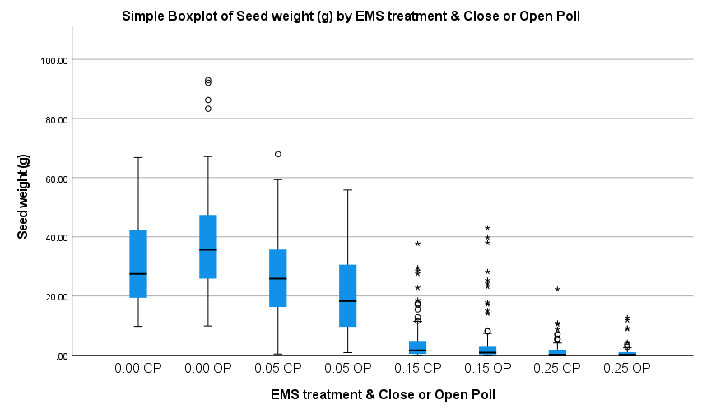
1 | 0.00 CP | 42.14
1 | 0.00 CP | 17.84
1 | 0.00 CP | 19.39
1 | 0.00 CP | 39.69
1 | 0.00 CP | 52.22
1 | 0.00 CP | 18.31
1 | 0.00 CP | 43.58
1 | 0.00 CP | 44.18
1 | 0.00 CP | 13.29
1 | 0.00 CP | 20.34
1 | 0.00 CP | 16.96
1 | 0.00 CP | 34.09
1 | 0.00 CP | 22.09
1 | 0.00 CP | 13.33
1 | 0.00 CP | 9.79
1 | 0.00 CP | 13.78
1 | 0.00 CP | 29.57
1 | 0.00 CP | 22.97
1 | 0.00 CP | 13.77
1 | 0.00 CP | 16.92
1 | 0.00 CP | 18.47
1 | 0.00 CP | 51.62 |  | One way ANOVA and post hoc testing
1 | 0.00 CP | 13.72
1 | 0.00 CP | 34.58
1 | 0.00 CP | 25.99
1 | 0.00 CP | 26.63
1 | 0.00 CP | 15.57
1 | 0.00 CP | 14.4
1 | 0.00 CP | 18.8
1 | 0.00 CP | 62.98
1 | 0.00 CP | 32.25
1 | 0.00 CP | 35.03
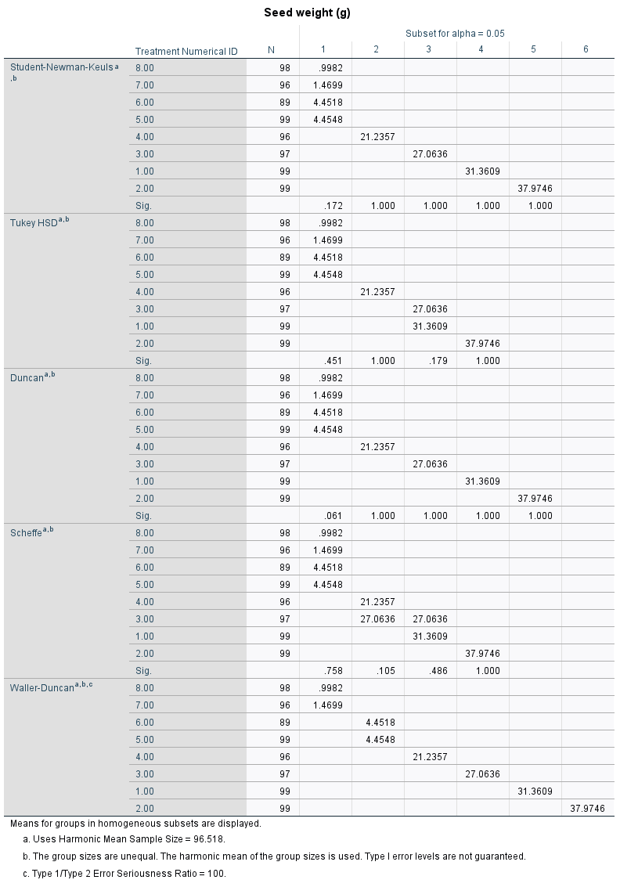
1 | 0.00 CP | 25.3
1 | 0.00 CP | 52.38
1 | 0.00 CP | 20.39
1 | 0.00 CP | 9.73
1 | 0.00 CP | 16.65
1 | 0.00 CP | 25.36
1 | 0.00 CP | 28.13
1 | 0.00 CP | 61.4
1 | 0.00 CP | 31.04
1 | 0.00 CP | 15.74
1 | 0.00 CP | 46.17
1 | 0.00 CP | 15.44
1 | 0.00 CP | 29.17
1 | 0.00 CP | 35.49
1 | 0.00 CP | 17.92
1 | 0.00 CP | 17.5
1 | 0.00 CP | 21.11
1 | 0.00 CP | 21.91
1 | 0.00 CP | 19.38
1 | 0.00 CP | 17.42
1 | 0.00 CP | 42.44
1 | 0.00 CP | 42.28
1 | 0.00 CP | 42.09
1 | 0.00 CP | 59.24
1 | 0.00 CP | 43.93
1 | 0.00 CP | 47.12
1 | 0.00 CP | 62.28
1 | 0.00 CP | 12.51
1 | 0.00 CP | 34.26
1 | 0.00 CP | 20.11
1 | 0.00 CP | 26.93
1 | 0.00 CP | 19.37
1 | 0.00 CP | 54.05
1 | 0.00 CP | 24.99
1 | 0.00 CP | 27.48
1 | 0.00 CP | 47.91
1 | 0.00 CP | 57.87
1 | 0.00 CP | 58.71
1 | 0.00 CP | 38.45
1 | 0.00 CP | 22.24
1 | 0.00 CP | 46.1
1 | 0.00 CP | 35.14
1 | 0.00 CP | 37.39
1 | 0.00 CP | 33.48
1 | 0.00 CP | 27.1
1 | 0.00 CP | 48.25
1 | 0.00 CP | 29.56
1 | 0.00 CP | 23.01
1 | 0.00 CP | 28.45
1 | 0.00 CP | 41.21
1 | 0.00 CP | 21.03
1 | 0.00 CP | 33.13
1 | 0.00 CP | 38.5
1 | 0.00 CP | 63.43
1 | 0.00 CP | 17.5
1 | 0.00 CP | 29.81
1 | 0.00 CP | 66.83
1 | 0.00 CP | 24.55
1 | 0.00 CP | 26.32 |  | Based on these tests, as expected there was significant difference between the treatment groups Control to 0.25
1 | 0.00 CP | 10.83 |  | based on a Waller-Duncan post hoc test. There was a
1 | 0.00 CP | 52.63
1 | 0.00 CP | 42.87 |  | Basic stats between groups
1 | 0.00 CP | 42.87
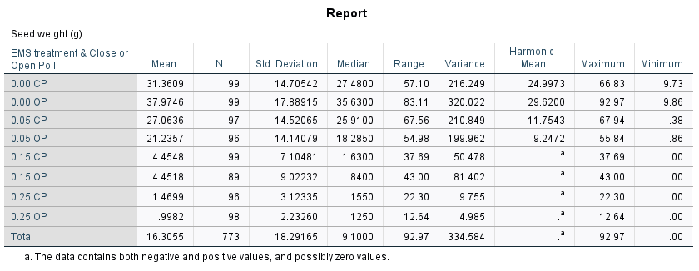
1 | 0.00 CP | 22.96
1 | 0.00 CP | 25.34
2 | 0.00 OP | 13.27
2 | 0.00 OP | 52.63
2 | 0.00 OP | 28.46
2 | 0.00 OP | 10.28
2 | 0.00 OP | 38.56
2 | 0.00 OP | 65.32
2 | 0.00 OP | 12.78
2 | 0.00 OP | 47.33
2 | 0.00 OP | 25.86
2 | 0.00 OP | 50.18
2 | 0.00 OP | 14.46
2 | 0.00 OP | 40.46
2 | 0.00 OP | 18.08
2 | 0.00 OP | 45.43
2 | 0.00 OP | 29.62
2 | 0.00 OP | 13.4
2 | 0.00 OP | 13.56
2 | 0.00 OP | 22.41
2 | 0.00 OP | 58.63
2 | 0.00 OP | 37.21
2 | 0.00 OP | 58.55
2 | 0.00 OP | 86.27
2 | 0.00 OP | 25.93
2 | 0.00 OP | 23.23
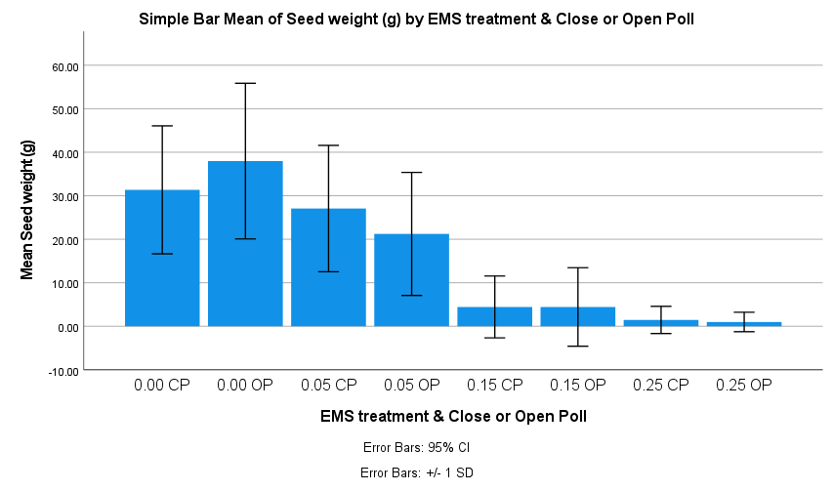
2 | 0.00 OP | 56.85
2 | 0.00 OP | 47.43
2 | 0.00 OP | 35.22
2 | 0.00 OP | 35.27
2 | 0.00 OP | 26.33
2 | 0.00 OP | 60.86
2 | 0.00 OP | 24.08
2 | 0.00 OP | 29.55
2 | 0.00 OP | 83.31
2 | 0.00 OP | 23.17
2 | 0.00 OP | 26.29
2 | 0.00 OP | 26.58
2 | 0.00 OP | 62.79
2 | 0.00 OP | 56.01
2 | 0.00 OP | 41.71
2 | 0.00 OP | 39.73
2 | 0.00 OP | 15.49
2 | 0.00 OP | 44.11
2 | 0.00 OP | 28.03
2 | 0.00 OP | 49.56
2 | 0.00 OP | 42.33
2 | 0.00 OP | 15.15
2 | 0.00 OP | 55.89
2 | 0.00 OP | 46.33
2 | 0.00 OP | 60.57
2 | 0.00 OP | 33.56
2 | 0.00 OP | 32.36
2 | 0.00 OP | 66.83
2 | 0.00 OP | 45.1
2 | 0.00 OP | 36.26
2 | 0.00 OP | 25.52
2 | 0.00 OP | 45.57
2 | 0.00 OP | 67.14
2 | 0.00 OP | 31.88
2 | 0.00 OP | 41.83
2 | 0.00 OP | 27.1
...

Figure2b_data_and_stats
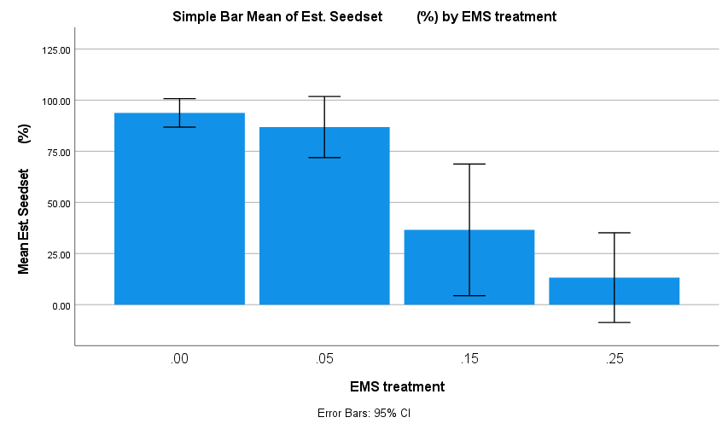
EMS treatment | Head # | Bagging date | Est. Seedset (%)
0 | 1 | 9/4 | 80
0 | 2 | 9/4 | 95
0 | 3 | 9/4 | 100
0 | 4 | 9/4 | 100
A
B
0 | 5 | 9/4 | 95 |  |  |  |  |  |  |  |  | ANOVA
0 | 6 | 9/4 | 95 |  |  |  |  |  |  |  |  | Est. Seedset (%)
0 | 7 | 9/4 | 100 |  |  |  |  |  |  |  |  |  | Sum of Squares | df | Mean Square
C
0 | 8 | 9/4 | 100 |  |  |  |  |  |  |  |  | Between Groups | 457523.060 | 3 | 152507.687
0 | 9 | 9/4 | 100 |  |  |  |  |  |  |  |  | Within Groups | 177151.180 | 396 | 447.351
0 | 10 | 9/4 | 100 |  |  |  |  |  |  |  |  | Total | 634674.240 | 399
D
0 | 11 | 9/4 | 100
0 | 12 | 9/4 | 100
0 | 13 | 9/4 | 95
0 | 14 | 9/4 | 100
0 | 15 | 9/4 | 100
0 | 16 | 9/4 | 95
0 | 17 | 9/4 | 80
0 | 18 | 9/4 | 100
0 | 19 | 9/4 | 100
0 | 20 | 9/4 | 100
0 | 21 | 9/4 | 100
0 | 22 | 9/4 | 100
0 | 23 | 9/4 | 100
0 | 24 | 8/4 | 90
0 | 25 | 8/4 | 95
0 | 26 | 8/4 | 90
0 | 27 | 8/4 | 95 | Multiple Comparisons
0 | 28 | 10/4 | 100 | Dependent Variable:
0 | 29 | 8/4 | 95 | (I) EMS treatment |  |  | Mean Difference (I-J) | Std. Error | Sig. | 95% Confidence Interval
0 | 30 | 8/4 | 95 |  |  |  |  |  |  | Lower Bound | Upper Bound
0 | 31 | 8/4 | 80 | LSD | .00 | .05 | 6.95000* | 2.99116 | 0.021 | 1.0695 | 12.8305
0 | 32 | 8/4 | 95 |  |  | .15 | 57.21000* | 2.99116 | 0.000 | 51.3295 | 63.0905
0 | 33 | 8/4 | 90 |  |  | .25 | 80.56000* | 2.99116 | 0.000 | 74.6795 | 86.4405
0 | 34 | 8/4 | 95 |  | .05 | .00 | -6.95000* | 2.99116 | 0.021 | -12.8305 | -1.0695
0 | 35 | 8/4 | 100 |  |  | .15 | 50.26000* | 2.99116 | 0.000 | 44.3795 | 56.1405
...
EMS treatment | Head # | Bagging date | Est. Seedset (%)
0 | 61 | 8/4 | 95
0 | 62 | 10/4 | 95
0 | 63 | 8/4 | 90
0 | 64 | 10/4 | 95
0 | 65 | 8/4 | 95 |  |  | EMS Treatment | No of Heads without seed set |  |  | EMS Treatment | No. of Heads with Seed <10%
0 | 66 | 8/4 | 90 |  |  | Control | 0 |  |  | Control | 0
0 | 67 | 8/4 | 95 |  |  | 0.05 | 0 |  |  | 0.05 | 1
0 | 68 | 8/4 | 95 |  |  | 0.15 | 11 |  |  | 0.15 | 43
0 | 69 | 8/4 | 100 |  |  | 0.25 | 40 |  |  | 0.25 | 70
0 | 70 | 8/4 | 90
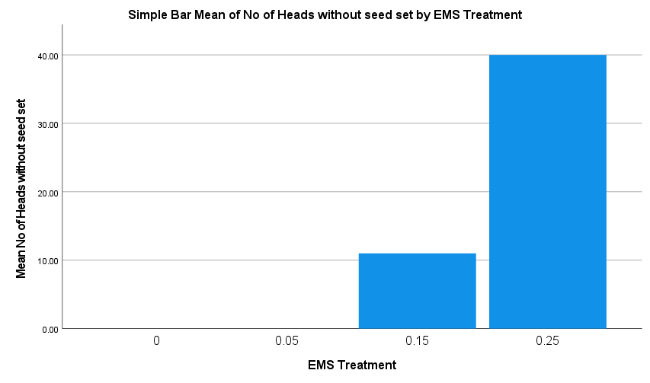
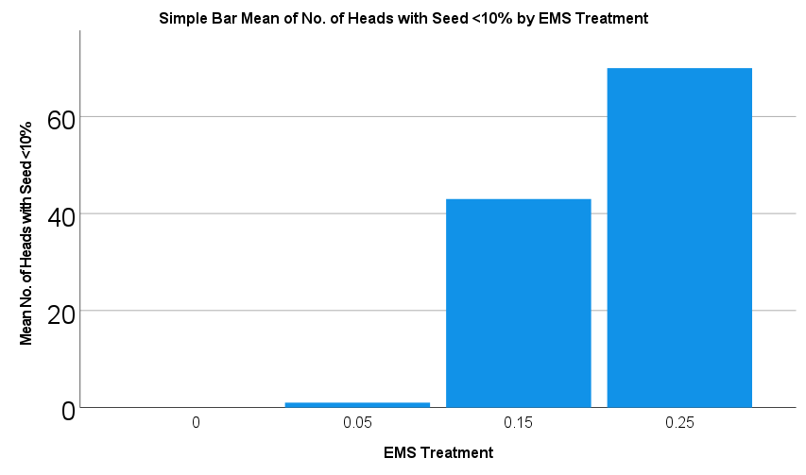
0 | 71 | 8/4 | 80
0 | 72 | 10/4 | 95
0 | 73 | 8/4 | 85
0 | 74 | 8/4 | 90
0 | 75 | 8/4 | 90
0 | 76 | 8/4 | 80
0 | 77 | 8/4 | 95
0 | 78 | 8/4 | 95
0 | 79 | 8/4 | 75
0 | 80 | 8/4 | 90
0 | 81 | 8/4 | 95
0 | 82 | 10/4 | 95
0 | 83 | 8/4 | 90
0 | 84 | 8/4 | 85
0 | 85 | 8/4 | 100
0 | 86 | 8/4 | 90
0 | 87 | 8/4 | 100
0 | 88 | 8/4 | 100
0 | 89 | 8/4 | 90
0 | 90 | 8/4 | 100
0 | 91 | 8/4 | 100
0 | 92 | 8/4 | 90
0 | 93 | 8/4 | 90
0 | 94 | 10/4 | 60
0 | 95 | 8/4 | 100
0 | 96 | 8/4 | 100
0 | 97 | 10/4 | 100
...

Figure2c_data_and_stats
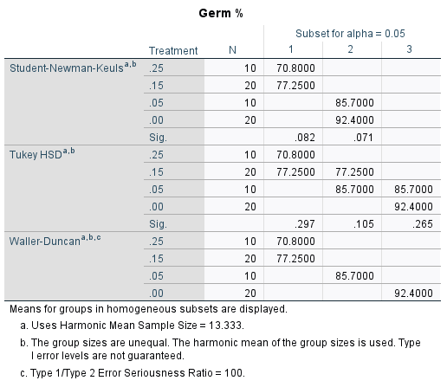
Treatment | Observation Day | Germination % | Germ %
0 | 4 | 98% | 98
0 | 4 | 93% | 93
0 | 4 | 99% | 99
0 | 4 | 93% | 93
0 | 4 | 98% | 98
0 | 4 | 89% | 89
0 | 4 | 61% | 61
0 | 4 | 93% | 93
0 | 4 | 92% | 92
0 | 4 | 94% | 94
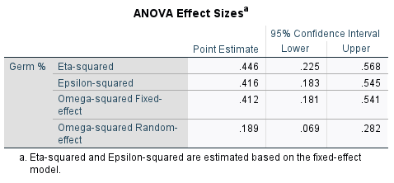
0.05 | 4 | 84% | 84
0.05 | 4 | 91% | 91
0.05 | 4 | 80% | 80
0.05 | 4 | 90% | 90
0.05 | 4 | 77% | 77
0.15 | 4 | 78% | 78
0.15 | 4 | 70% | 70
0.15 | 4 | 75% | 75
0.15 | 4 | 77% | 77
0.15 | 4 | 79% | 79
0.15 | 4 | 63% | 63
0.15 | 4 | 62% | 62
0.15 | 4 | 69% | 69
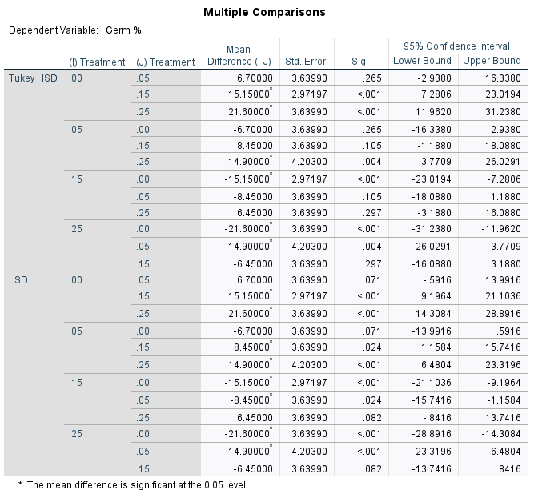
0.15 | 4 | 65% | 65
0.15 | 4 | 70% | 70
0.25 | 4 | 79% | 79
0.25 | 4 | 81% | 81
0.25 | 4 | 57% | 57
0.25 | 4 | 65% | 65
0.25 | 4 | 61% | 61
0 | 10 | 99% | 99
0 | 10 | 99% | 99
0 | 10 | 100% | 100
0 | 10 | 94% | 94
0 | 10 | 99% | 99
0 | 10 | 96% | 96
0 | 10 | 61% | 61
0 | 10 | 96% | 96
0 | 10 | 94% | 94
0 | 10 | 100% | 100
0.05 | 10 | 88% | 88
0.05 | 10 | 90% | 90
0.05 | 10 | 87% | 87
0.05 | 10 | 91% | 91
0.05 | 10 | 79% | 79
0.15 | 10 | 89% | 89
0.15 | 10 | 87% | 87
0.15 | 10 | 91% | 91
0.15 | 10 | 91% | 91
0.15 | 10 | 80% | 80
0.15 | 10 | 77% | 77
0.15 | 10 | 86% | 86
0.15 | 10 | 84% | 84
0.15 | 10 | 71% | 71
0.15 | 10 | 81% | 81
0.25 | 10 | 81% | 81
0.25 | 10 | 81% | 81
0.25 | 10 | 65% | 65
0.25 | 10 | 72% | 72
0.25 | 10 | 66% | 66

Figure3b_data_and_stats
Mutant type | Variants | Variant Type no. | Treatment Type No.
Synonymous | 24 | 1 | 1 |  | Synonymous
Synonymous | 13 | 1 | 1
Synonymous | 9 | 1 | 1
Synonymous | 14 | 1 | 1
Synonymous | 30 | 1 | 1
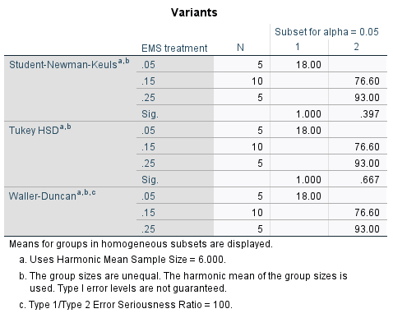
Synonymous | 119 | 1 | 2
Synonymous | 99 | 1 | 2
Synonymous | 49 | 1 | 2
Synonymous | 31 | 1 | 2
Synonymous | 57 | 1 | 2
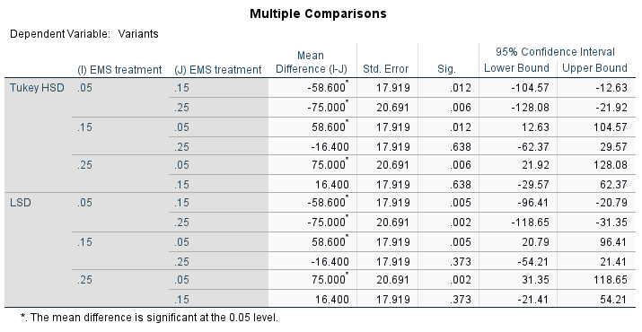
Synonymous | 66 | 1 | 2
Synonymous | 127 | 1 | 2
Synonymous | 65 | 1 | 2
Synonymous | 59 | 1 | 2
Synonymous | 94 | 1 | 2
Synonymous | 149 | 1 | 3
Synonymous | 31 | 1 | 3
Synonymous | 67 | 1 | 3
Synonymous | 89 | 1 | 3
Synonymous | 129 | 1 | 3
Premature Stop Codon | 3 | 3 | 1
Premature Stop Codon | 1 | 3 | 1
Premature Stop Codon | 2 | 3 | 1
Premature Stop Codon | 3 | 3 | 1
Premature Stop Codon | 4 | 3 | 1
Premature Stop Codon | 10 | 3 | 2
Premature Stop Codon | 5 | 3 | 2
Premature Stop Codon | 10 | 3 | 2
Premature Stop Codon | 10 | 3 | 2
Premature Stop Codon | 10 | 3 | 2 | Premature Stop Codon
Premature Stop Codon | 16 | 3 | 2
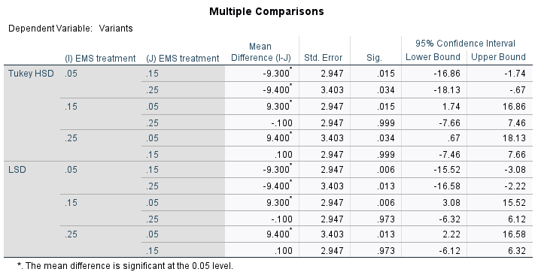
Premature Stop Codon | 26 | 3 | 2
Premature Stop Codon | 10 | 3 | 2
Premature Stop Codon | 9 | 3 | 2
Premature Stop Codon | 13 | 3 | 2
Premature Stop Codon | 20 | 3 | 3
Premature Stop Codon | 3 | 3 | 3
Premature Stop Codon | 7 | 3 | 3
Premature Stop Codon | 13 | 3 | 3
Premature Stop Codon | 17 | 3 | 3
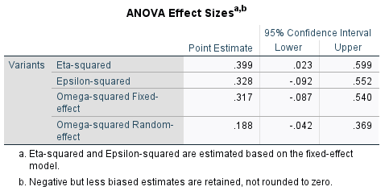
Missense | 50 | 2 | 1
Missense | 9 | 2 | 1
Missense | 13 | 2 | 1
Missense | 24 | 2 | 1
Missense | 52 | 2 | 1
Missense | 166 | 2 | 2
Missense | 167 | 2 | 2
Missense | 97 | 2 | 2
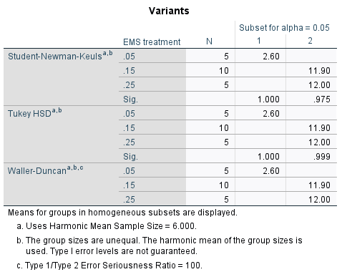
Missense | 54 | 2 | 2
Missense | 98 | 2 | 2
Missense | 125 | 2 | 2
Missense | 244 | 2 | 2
Missense | 115 | 2 | 2
Missense | 127 | 2 | 2
Missense | 140 | 2 | 2
Missense | 234 | 2 | 3
Missense | 61 | 2 | 3
Missense | 98 | 2 | 3
Missense | 162 | 2 | 3
Missense | 242 | 2 | 3
...
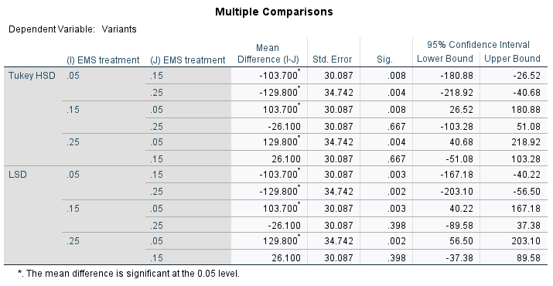

Figure_3a_data_and_stats
...
WHOLE GENOME | INTERGENIC REGION
...
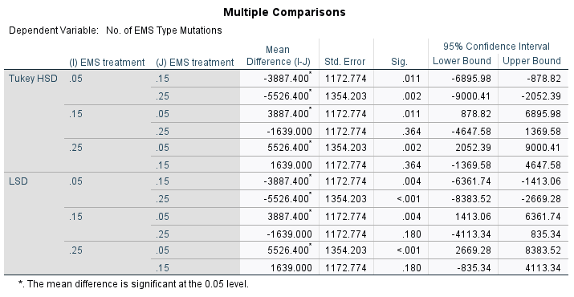
...
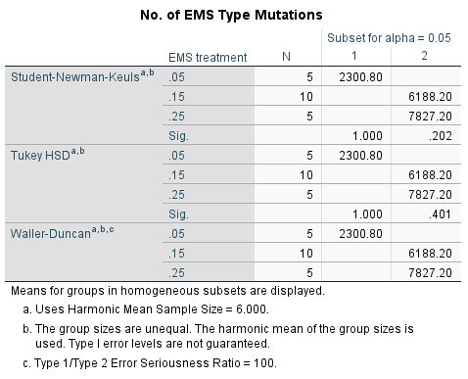
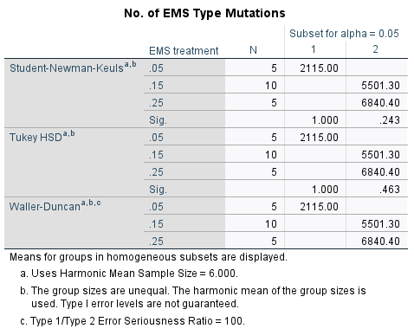
...
GENE REGION
 | CDR REGION
...
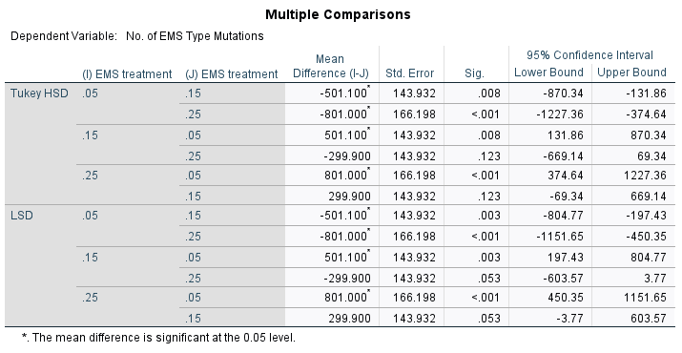
...
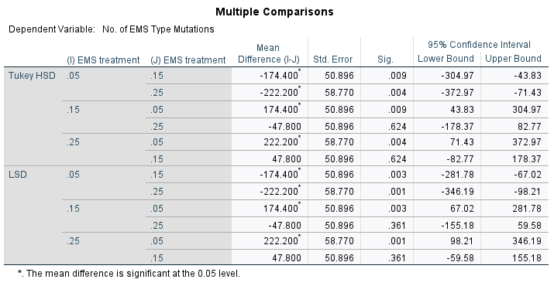
...
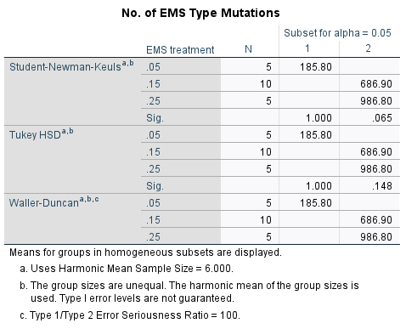
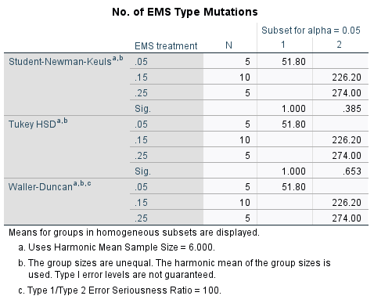
...

Figure_4_EMS_Type_Mutations
EMS treatment | No of EMS Type Mutations
0 | 0
0 | 0
0 | 0
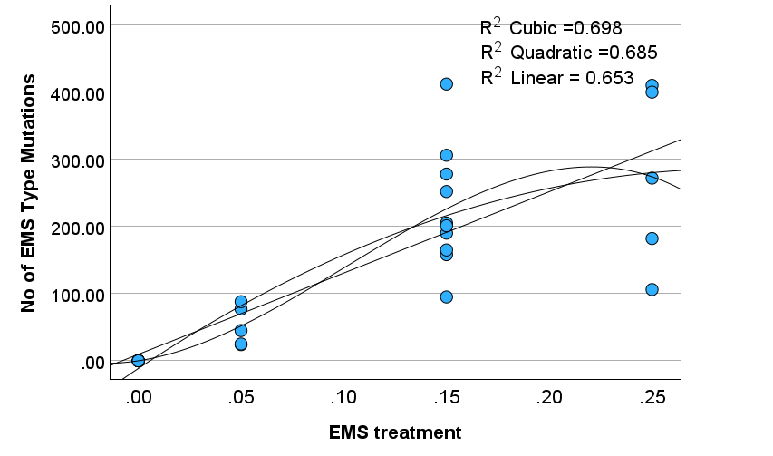
0 | 0
0 | 0
0 | 0
0 | 0
0.05 | 77
0.05 | 24
0.05 | 25
0.05 | 45
0.05 | 88
0.15 | 306
0.15 | 278
0.15 | 158
0.15 | 95
0.15 | 165
0.15 | 205
0.15 | 412
0.15 | 190
0.15 | 201
0.15 | 252
0.25 | 410
0.25 | 106
0.25 | 182
0.25 | 272 | Quadratic/polynomial chosen as the most representative line based on R2 value and visual assessment, as it is
0.25 | 400 | unlikely that the number of EMS type mutations will go down, making the cubic line of best fit a poor representation, even though the R2 value is slightly higher.
 |  | Additional other plateau like functions i.e. Michaelis-Menten , will likely not work due to low number of X axis points not anchoring the curve, leading to overfitting

Figure_4_Av_Seed_Yield
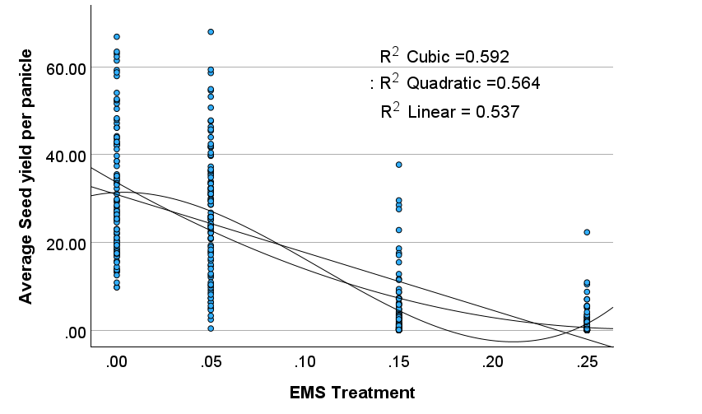
EMS Treatment | Average Seed yield per panicle
0 | 50.41
0 | 19.85
0 | 42.14
0 | 17.84
0 | 19.39
0 | 39.69
0 | 52.22
0 | 18.31
0 | 43.58
0 | 44.18
0 | 13.29
0 | 20.34
0 | 16.96
0 | 34.09
0 | 22.09
0 | 13.33
0 | 9.79
0 | 13.78
0 | 29.57
0 | 22.97
0 | 13.77 | Quadratic/polynomial chosen as the most representative line based on R2 value and visual assessment, as it is
0 | 16.92 | unlikely that the seed yield will go up between 0.00 and 0.05, making the cubic line of best fit a poor representation, even though the R2 value is slightly higher.
0 | 18.47 | Additional other plateau like functions i.e. Michaelis-Menten , will likely not work due to low number of X axis points not anchoring the curve, leading to overfitting
0 | 51.62
0 | 13.72
0 | 34.58
0 | 25.99
0 | 26.63
0 | 15.57
0 | 14.4
...

